Meeting room Number
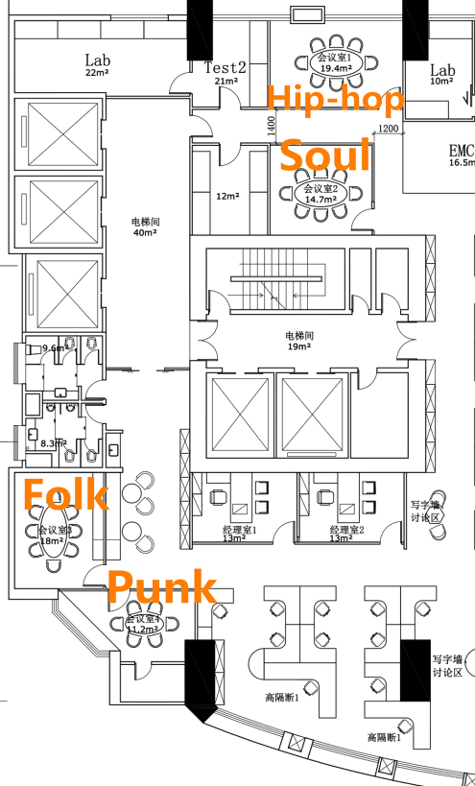
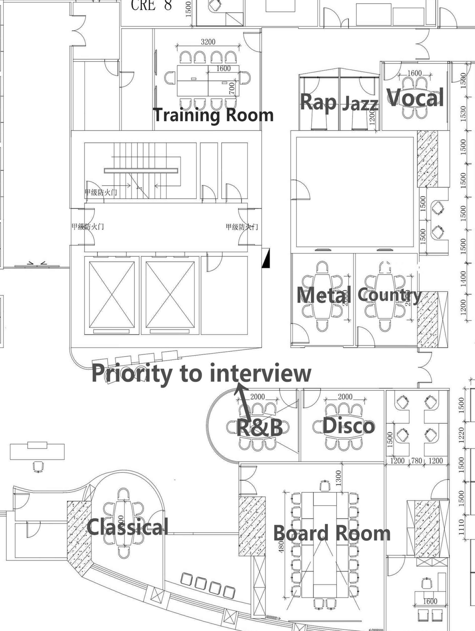
SZDC Meeting Room Info.

分機 | Room Name | Room Full Name
376 | Folk | RoomSZ.11.Folk
217 | Punk | RoomSZ.11.Punk
377 | Soul | RoomSZ.11.Soul
378 | Hip-hop | RoomSZ.11.Hip-hop
383 | Classical | RoomSZ.12.Classical
379 | R&B | RoomSZ.12.R&B
382 | Metal | RoomSZ.12.Metal
391 | Country | RoomSZ.12.Country
384 | Vocal | RoomSZ.12.Vocal
 | Rap | RoomSZ.12.Rap
 | Jazz | RoomSZ.12.Jazz
260 | Training | RoomSZ.12.Training Room
299 | Board | RoomSZ.12.Board Room

11F
12F

